総括表
令和7年度交差点交通量調査報告書
交差点名 |  |  |  | №2 安善駅入口 【-】 |  |  |  |  | 調査年月日 |  |  | 2025-11-11 |  |  |  | 天候 | 曇 り |  |  | 2
所在地 |  |  |  | 鶴見区寛政町２２−２８ |  |  |  |  | 調査時間帯 |  |  | 7:00～19:00（12時間合計） |  |  |  |  |  |  |  | 安善駅入口
 |  |  |  |  |  |  |  |  |  |  |  |  |  |  |  |  |  |  |  | -
 |  |  |  |  |  |  |  |  |  |  |  |  |  |  |  |  |  |  |  | 鶴見区寛政町２２−２８
 |  |  |  |  |  |  |  |  |  |  |  |  |  |  |  |  |  |  |  | 2025-11-11
 |  |  |  |  |  |  |  |  |  |  |  |  |  |  |  |  |  |  |  | 曇 り

安善駅入口

出典：横浜市つるみ生活・防災マップ

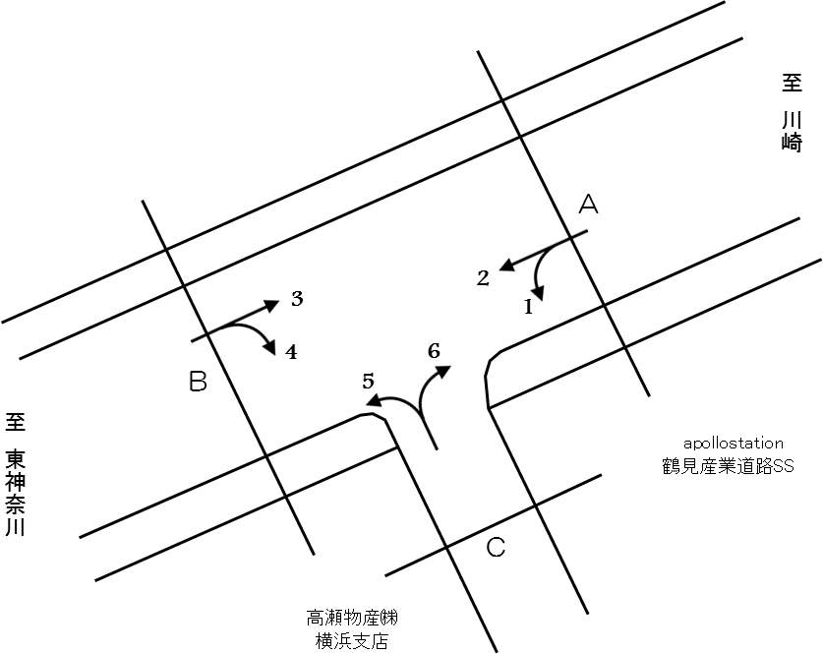

方向別交通量集計表
断面 | 方向 | 二輪車 | 乗用車 | バス | 小型 貨物車 | 大型 貨物車 | 大型計 | 小型計 | 合計 | 断面 | 方向 | 二輪車 | 乗用車 | バス | 小型 貨物車 | 大型 貨物車 | 大型計 | 小型計 | 合計
A | 1 | 9 | 121 | 23 | 130 | 636 | 659 | 251 | 910 | C | 5 | 36 | 320 | 37 | 160 | 488 | 525 | 480 | 1,005
 | 2 | 479 | 2,974 | 90 | 1,173 | 2,080 | 2,170 | 4,147 | 6,317 |  | 6 | 36 | 268 | 12 | 151 | 577 | 589 | 419 | 1,008

 | 計 | 488 | 3,095 | 113 | 1,303 | 2,716 | 2,829 | 4,398 | 7,227 |  | 計 | 72 | 588 | 49 | 311 | 1,065 | 1,114 | 899 | 2,013
B | 3 | 413 | 2,974 | 86 | 1,464 | 2,510 | 2,596 | 4,438 | 7,034
 | 4 | 35 | 262 | 29 | 181 | 527 | 556 | 443 | 999

 | 計 | 448 | 3,236 | 115 | 1,645 | 3,037 | 3,152 | 4,881 | 8,033

変動図
 | 調査年月日 | 調 査 方 向 案 内 図
 | 2025-11-11
 | 調査時間
 | 7：00～19：00（12時間）
 | 調査地点
 | №2 安善駅入口 【-】
 | 凡例
小型車
大型車混入率
大型車
 | 流入計Ａ（1+2） |  | 流入計Ａ（1+2） |  |  |  | 流出計Ａ（3+6） |  |  |  | 断面計Ａ
 |  |  |  | 小型車 | 大型車 | 大型車混入率 |  | 小型車 | 大型車 | 大型車混入率 |  | 小型車 | 大型車 | 大型車混入率
 |  |  | 7-8 | 409 | 248 | 37.7 | 7-8 | 659 | 234 | 26.2 | 7-8 | 1068 | 482 | 31.1
 |  |  | 8-9 | 273 | 240 | 46.8 | 8-9 | 549 | 305 | 35.7 | 8-9 | 822 | 545 | 39.9
 |  |  | 9-10 | 225 | 250 | 52.6 | 9-10 | 322 | 345 | 51.7 | 9-10 | 547 | 595 | 52.1
 |  |  | 10-11 | 209 | 334 | 61.5 | 10-11 | 318 | 339 | 51.6 | 10-11 | 527 | 673 | 56.1
 |  |  | 11-12 | 236 | 330 | 58.3 | 11-12 | 323 | 329 | 50.5 | 11-12 | 559 | 659 | 54.1
 |  |  | 12-13 | 267 | 227 | 46.0 | 12-13 | 310 | 275 | 47.0 | 12-13 | 577 | 502 | 46.5
 |  |  | 13-14 | 325 | 283 | 46.5 | 13-14 | 336 | 283 | 45.7 | 13-14 | 661 | 566 | 46.1
 |  |  | 14-15 | 336 | 249 | 42.6 | 14-15 | 331 | 386 | 53.8 | 14-15 | 667 | 635 | 48.8
 |  |  | 15-16 | 443 | 216 | 32.8 | 15-16 | 348 | 272 | 43.9 | 15-16 | 791 | 488 | 38.2
 |  |  | 16-17 | 486 | 160 | 24.8 | 16-17 | 426 | 195 | 31.4 | 16-17 | 912 | 355 | 28.0
 |  |  | 17-18 | 572 | 145 | 20.2 | 17-18 | 522 | 123 | 19.1 | 17-18 | 1094 | 268 | 19.7
 |  |  | 18-19 | 617 | 147 | 19.2 | 18-19 | 413 | 99 | 19.3 | 18-19 | 1030 | 246 | 19.3
 | 流出計Ａ（3+6）

 | 断面計Ａ

自 動 車 交 通 量 時 間 変 動 図
 | 流入計Ｂ（3+4） |  | 流入計Ｂ（3+4） |  |  |  | 流出計Ｂ（2+5） |  |  |  | 断面計Ｂ
 |  |  |  | 小型車 | 大型車 | 大型車混入率 |  | 小型車 | 大型車 | 大型車混入率 |  | 小型車 | 大型車 | 大型車混入率
 |  |  | 7-8 | 714 | 238 | 25.0 | 7-8 | 391 | 229 | 36.9 | 7-8 | 1105 | 467 | 29.7
 |  |  | 8-9 | 576 | 281 | 32.8 | 8-9 | 281 | 249 | 47.0 | 8-9 | 857 | 530 | 38.2
 |  |  | 9-10 | 340 | 343 | 50.2 | 9-10 | 227 | 270 | 54.3 | 9-10 | 567 | 613 | 51.9
 |  |  | 10-11 | 317 | 364 | 53.5 | 10-11 | 219 | 305 | 58.2 | 10-11 | 536 | 669 | 55.5
 |  |  | 11-12 | 314 | 326 | 50.9 | 11-12 | 248 | 327 | 56.9 | 11-12 | 562 | 653 | 53.7
 |  |  | 12-13 | 311 | 271 | 46.6 | 12-13 | 290 | 230 | 44.2 | 12-13 | 601 | 501 | 45.5
 |  |  | 13-14 | 337 | 268 | 44.3 | 13-14 | 330 | 274 | 45.4 | 13-14 | 667 | 542 | 44.8
 |  |  | 14-15 | 337 | 393 | 53.8 | 14-15 | 351 | 243 | 40.9 | 14-15 | 688 | 636 | 48.0
 |  |  | 15-16 | 358 | 281 | 44.0 | 15-16 | 452 | 200 | 30.7 | 15-16 | 810 | 481 | 37.3
 |  |  | 16-17 | 410 | 188 | 31.4 | 16-17 | 526 | 151 | 22.3 | 16-17 | 936 | 339 | 26.6
 |  |  | 17-18 | 473 | 110 | 18.9 | 17-18 | 649 | 116 | 15.2 | 17-18 | 1122 | 226 | 16.8
 |  |  | 18-19 | 394 | 89 | 18.4 | 18-19 | 663 | 101 | 13.2 | 18-19 | 1057 | 190 | 15.2
 | 流出計Ｂ（2+5）

 | 断面計Ｂ

自 動 車 交 通 量 時 間 変 動 図
 | 流入計Ｃ（5+6） |  | 流入計Ｃ（5+6） |  |  |  | 流出計Ｃ（1+4） |  |  |  | 断面計Ｃ
 |  |  |  | 小型車 | 大型車 | 大型車混入率 |  | 小型車 | 大型車 | 大型車混入率 |  | 小型車 | 大型車 | 大型車混入率
 |  |  | 7-8 | 33 | 51 | 60.7 | 7-8 | 106 | 74 | 41.1 | 7-8 | 139 | 125 | 47.3
 |  |  | 8-9 | 32 | 97 | 75.2 | 8-9 | 51 | 64 | 55.7 | 8-9 | 83 | 161 | 66.0
 |  |  | 9-10 | 52 | 123 | 70.3 | 9-10 | 68 | 101 | 59.8 | 9-10 | 120 | 224 | 65.1
 |  |  | 10-11 | 77 | 129 | 62.6 | 10-11 | 66 | 183 | 73.5 | 10-11 | 143 | 312 | 68.6
 |  |  | 11-12 | 70 | 126 | 64.3 | 11-12 | 49 | 126 | 72.0 | 11-12 | 119 | 252 | 67.9
 |  |  | 12-13 | 70 | 91 | 56.5 | 12-13 | 48 | 84 | 63.6 | 12-13 | 118 | 175 | 59.7
 |  |  | 13-14 | 67 | 107 | 61.5 | 13-14 | 63 | 101 | 61.6 | 13-14 | 130 | 208 | 61.5
 |  |  | 14-15 | 78 | 93 | 54.4 | 14-15 | 69 | 106 | 60.6 | 14-15 | 147 | 199 | 57.5
 |  |  | 15-16 | 63 | 74 | 54.0 | 15-16 | 64 | 99 | 60.7 | 15-16 | 127 | 173 | 57.7
 |  |  | 16-17 | 110 | 82 | 42.7 | 16-17 | 54 | 84 | 60.9 | 16-17 | 164 | 166 | 50.3
 |  |  | 17-18 | 158 | 64 | 28.8 | 17-18 | 32 | 80 | 71.4 | 17-18 | 190 | 144 | 43.1
 |  |  | 18-19 | 89 | 77 | 46.4 | 18-19 | 24 | 113 | 82.5 | 18-19 | 113 | 190 | 62.7
 | 流出計Ｃ（1+4）

 | 断面計Ｃ

自 動 車 交 通 量 時 間 変 動 図

